상품제안서
KF94마스크케이스5종세트 | 상품코드: F17381

 |  |  |  |  |  |  | 02-412-0044 | www.easy1.co.kr
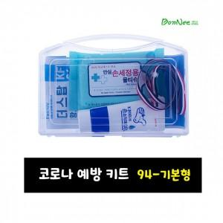 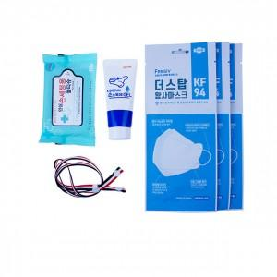

【상세/제작정보】

【인쇄/포장옵션】 | 실크, 스티커 / 포장불가능

【공급단가】 | 수량 | 100~ | 300~ | 500~ | 1,000~ | 3,000~
*VAT별도 | 단가 | 5,060원 | 4,870원 | 4,680원 | 4,500원 | 4,380원

【상품 URL】 | http://www.easy1.co.kr/src/goods_detail.php?gdno=17381

